画面レイアウト
システム名 |  |  | ISSMINI |  |  | 作成日 | 2022-04-24 | 作成者 | 金哲湖
画面名 |  | 作成画面 |  | 画面ID | I0005 | 更新日 | 2022-06-19 | 更新者 | 太寅熊

 | レイアウト
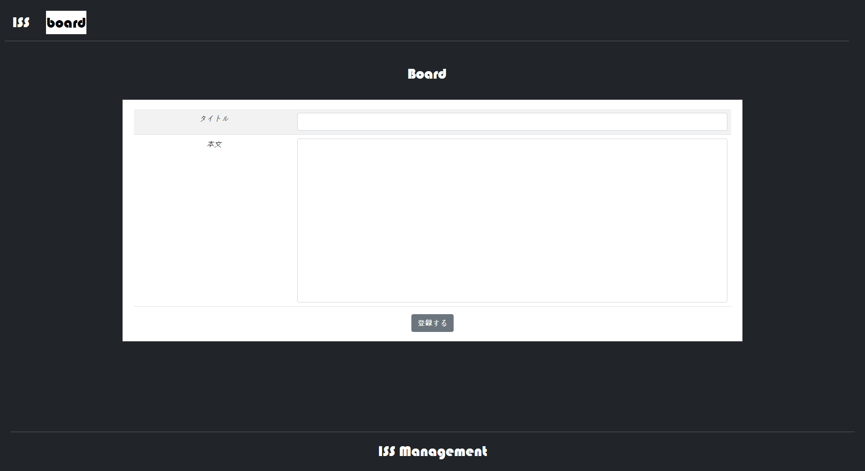
2
1
3

4
5
7
6

8

9

